Лист1
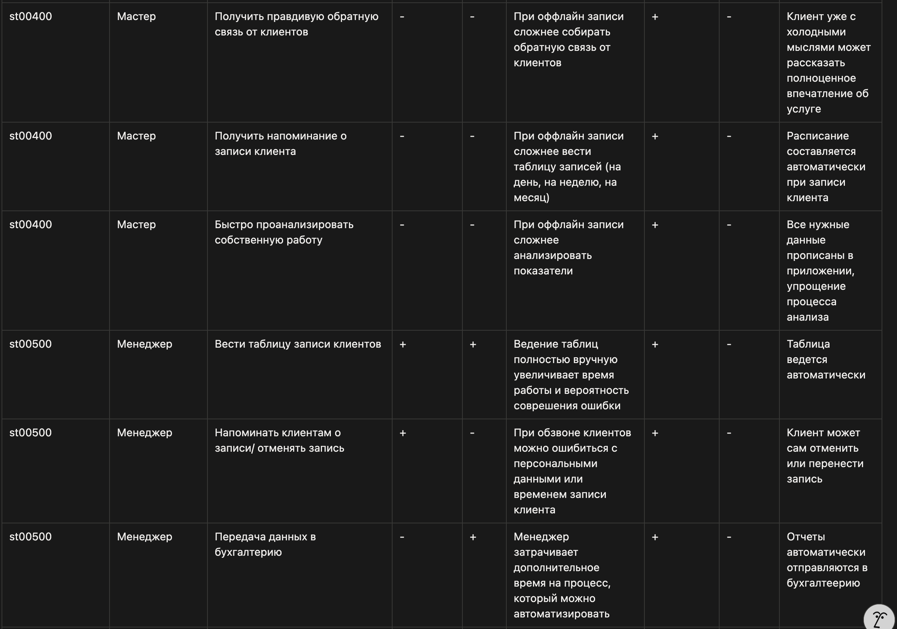
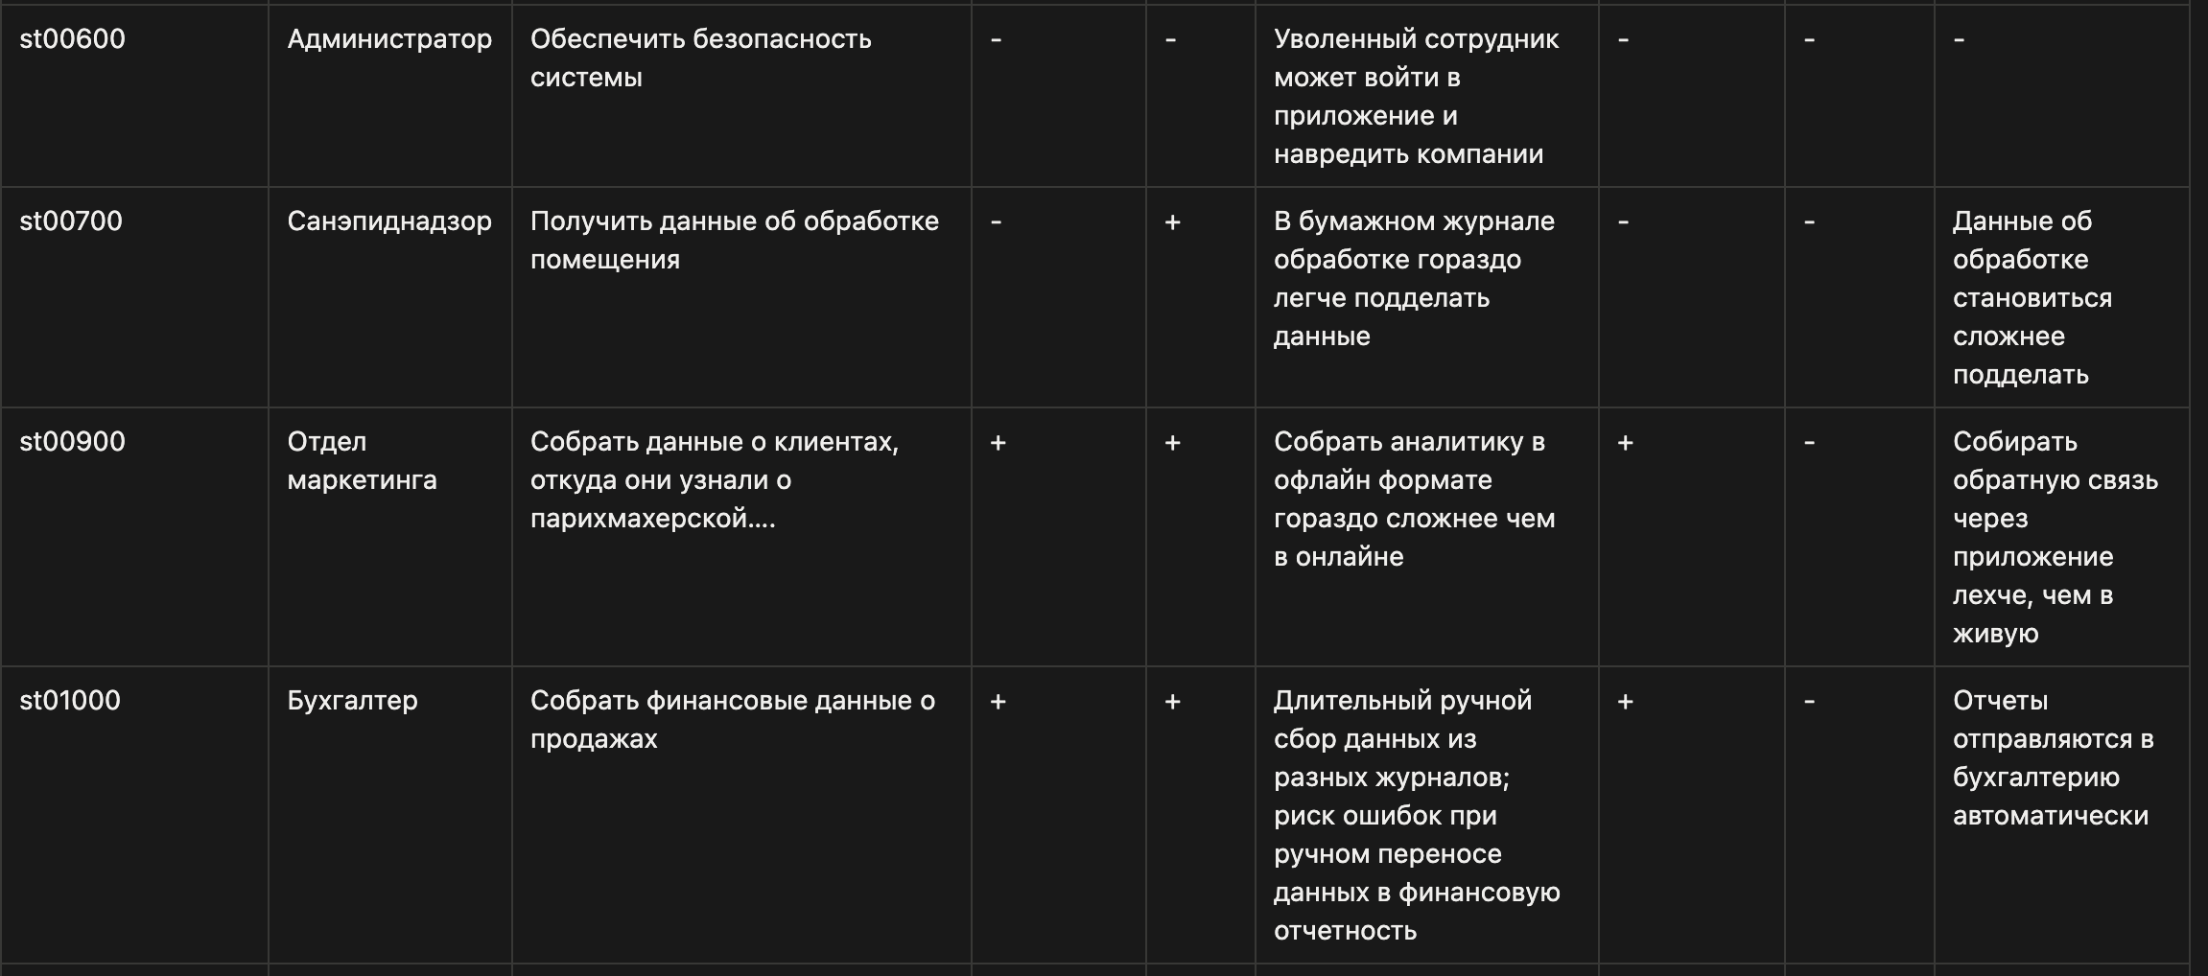
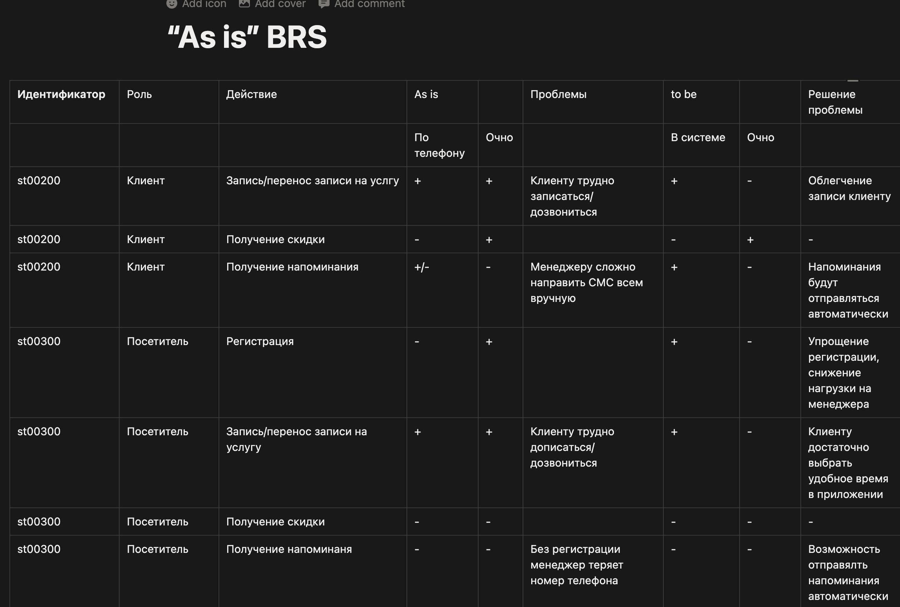

Ссылка на Notion - https://www.notion.so/As-is-BRS-34ff8f2afe768056b983fb2e7ac56a42?source=copy_link

